Лист1
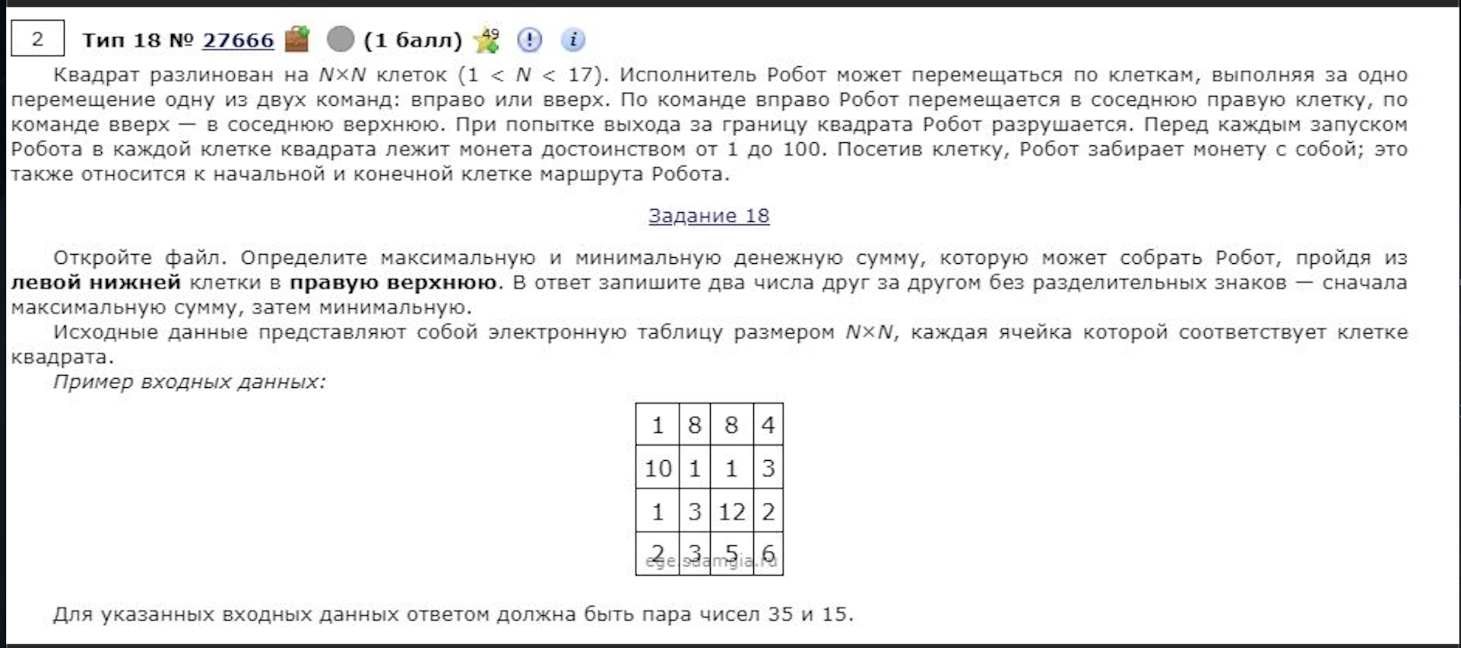
51 | 21 | 93 | 48 | 45 | 100 | 67 | 39 | 18 | 29
57 | 43 | 97 | 51 | 92 | 10 | 93 | 32 | 19 | 58
63 | 16 | 31 | 16 | 78 | 88 | 90 | 72 | 37 | 67
10 | 57 | 64 | 25 | 96 | 50 | 81 | 65 | 91 | 69
99 | 43 | 95 | 7 | 40 | 76 | 18 | 34 | 5 | 65
35 | 19 | 71 | 77 | 64 | 38 | 62 | 56 | 10 | 2
100 | 57 | 27 | 26 | 51 | 33 | 100 | 11 | 53 | 1
11 | 79 | 49 | 46 | 37 | 69 | 80 | 31 | 25 | 39
22 | 71 | 20 | 23 | 11 | 12 | 39 | 16 | 64 | 34
4 | 25 | 87 | 84 | 30 | 48 | 77 | 13 | 40 | 33

452 | 371 | 464 | 436 | 481 | 581 | 648 | 558 | 493 | 522
401 | 350 | 435 | 388 | 480 | 490 | 583 | 519 | 475 | 533
344 | 307 | 338 | 337 | 415 | 503 | 554 | 487 | 456 | 517
281 | 291 | 355 | 321 | 417 | 429 | 464 | 415 | 419 | 450
271 | 234 | 329 | 296 | 336 | 379 | 383 | 350 | 328 | 381
172 | 191 | 262 | 289 | 303 | 303 | 365 | 316 | 323 | 316
137 | 173 | 192 | 212 | 239 | 265 | 365 | 260 | 313 | 314
37 | 116 | 165 | 186 | 188 | 232 | 282 | 249 | 274 | 313
26 | 97 | 117 | 140 | 151 | 163 | 202 | 218 | 282 | 316
4 | 29 | 116 | 200 | 230 | 278 | 355 | 368 | 408 | 441
 |  |  |  |  |  |  |  |  |  | 1133 | 522

